TUGAS
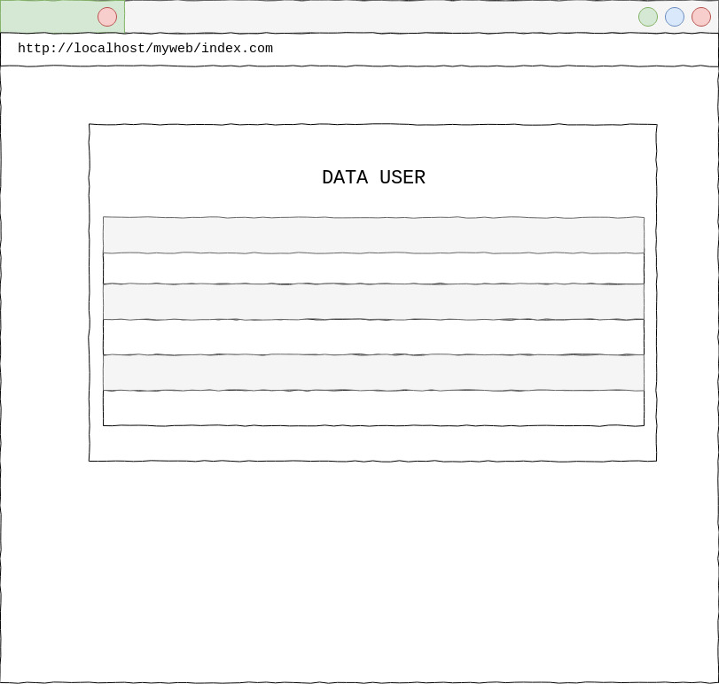
TUGAS
BUAT SEBUAH APLIKASI BERBASIS WEB BERDASARKAN DATA DALAM DOKUMEN INI
APLIKASI PENDATAAN INVENTARIS UNIVERSITAS

DENGAN KETENTUAN:

1. BUAT MEKANISME AUTENTIKASI UNTUK SETIAP ORANG YANG AKAN MENGAKSES SISTEM TERSEBUT
2. SISTEM TERDIRI DARI TIGA HALAMAN UTAMA:
 | a. HALAMAN LOGIN/AUTENTIKASI (DAPAT DIAKSES OLEH SEMUA USER)
 | b. HALAMAN DATA INVENTARIS (DAPAT DIAKSES PEGAWAI FAKULTAS, DAN HANYA DAPAT MELIHAT DATA DI FAKULTAS MASING-MASING)
 | c. HALAMAN ADMINISTRASI USER | (HANYA DAPAT DIAKSES OLEH ADMIN)

KETERANGAN

HALAMAN LOGIN
AUTENTIKASI BERISI USERNAME DAN PASSWORD
VALIDASI: USERNAME HARUS BERUPA EMAIL YANG VALID DAN PASSWORD MINIMAL 5 CHARACTER
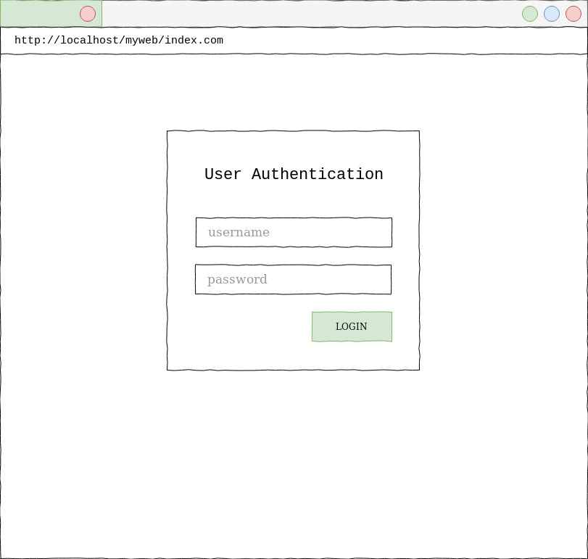

HALAMAN INVENTARIS
MENAMPILKAN DATA INVENTARIS YANG DIMILIKI SETIAP FAKULTAS
BERIKAN FITUR FILTER BERDASARKAN JENIS INVENTARIS DAN KONDISI BARANG (AJAX)

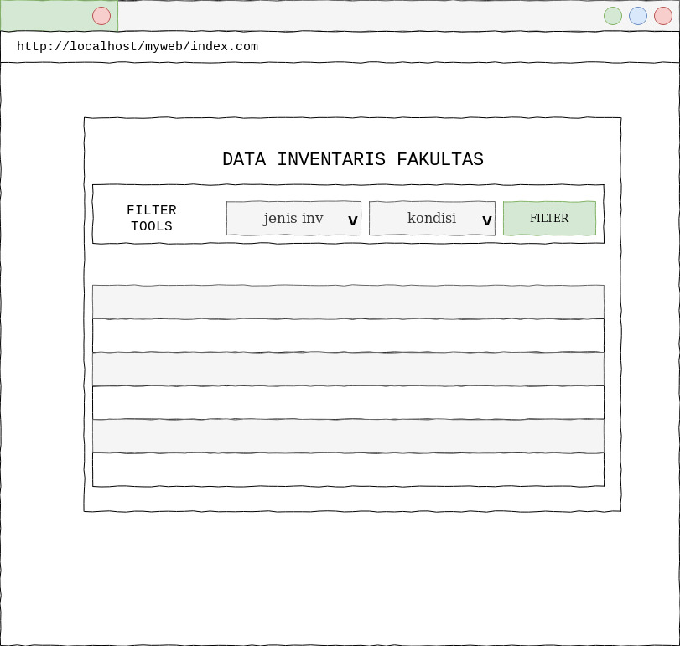

HALAMAN ADMINISTRASI USER
HANYA BISA DIAKSES OLEH ADMIN
BERISI DATA DAFTAR USER SISTEM

